상품제안서
[설세트/띠지감사장세트] 송월 호텔컬렉션 항균 150g 4매 세트 | 상품코드: S23208

 |  |  |  |  |  |  | 02-713-8555 | www.synergygift.co.kr
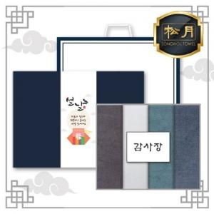

【상세/제작정보】

【인쇄/포장옵션】 | 실크, 자수 / 케이스+쇼핑백

【공급단가】 | 수량 | 30~ | 100~ | 500~ | 1,000~ | 2,000~
*VAT별도 | 단가 | 16,950원 | 16,680원 | 16,270원 | 15,860원 | 15,590원

【상품 URL】 | https://www.synergygift.co.kr:443/src/goods_detail.php?gdno=23208

